Sheet1

【開発環境(Windows 11 Pro)】
サーバ側
クライアント側
XAMPPにて模擬(C:\xampp~)
データベース
(MariaDB
/phpMyAdmin)
HTML/CSS/PHP
Pythonファイル
OpenSSL
HTTPサーバ
(Apache)
FileZilla FTP Server
【本番環境】
クライアント側
(Windows 11 Pro)
サーバ側
(Windows Server 2016 Essentials)

【C:】 - システム関連ファイル
Windowsシステムファイル など

【A系】
(クライアント1)
【D:】 - アプリケーション
Apache、MariaDB、OpenSSL など

【B系】
【E:】 - データベース(データ)
MariaDBのデータファイル
(クライアント2)
※推奨ブラウザは、Google chrome
※推奨ブラウザは、
Google chrome
【F:】 - ウェブコンテンツ
.py、.php、.html、.cssファイルなど

XAMPP（ザンプ）には、以下の主要なアプリケーションやツールが含まれています：
Apache：HTTPサーバーで、Webサーバーとして動作します。HTTPリクエストを処理し、ブラウザにWebページを提供します。
MariaDB：リレーショナルデータベース管理システム（RDBMS）で、データベースを管理します。XAMPPの新しいバージョンではMariaDBが標準ですが、以前はMySQLが使われていました。
PHP：サーバーサイドスクリプト言語で、動的なWebページを生成するために使用されます。PHPスクリプトを実行して、Webアプリケーションのロジックを処理します。
Perl：高水準なプログラミング言語で、システム管理やテキスト処理に利用されます。Web開発にも使われることがありますが、PHPほど一般的ではありません。
phpMyAdmin：PHPで書かれたWebベースのツールで、MariaDB/MySQLデータベースを管理します。データベースの作成、編集、削除、クエリの実行などを容易に行えます。
OpenSSL：セキュアな通信を提供するための暗号化ツールキット。SSL/TLSの実装を提供し、HTTPS接続をサポートします。
phpSQLiteAdmin：SQLiteデータベースの管理ツール。軽量なデータベースシステムであるSQLiteを管理するために使用されます。
Mercury Mail Transport System：電子メールサーバーで、ローカルのメールサーバーをセットアップし、SMTP、POP3、IMAPをサポートします。
FileZilla FTP Server：FTPサーバーで、ファイルのアップロードやダウンロードを管理します。FTP/SFTPプロトコルを使用してファイル転送を行います。
Tomcat：Apache Tomcatは、Java ServletとJavaServer Pages（JSP）の実行環境です。Javaで書かれたWebアプリケーションを実行するために使用されます。
これらのアプリケーションがXAMPPに含まれており、開発者はこれらを利用してローカル環境でWebアプリケーションの開発、テスト、デプロイを行うことができます。XAMPPはこれらのツールを簡単にインストールし、統合された形で利用できるようにすることで、開発プロセスを大いに簡略化します。

Cドライブ - システム関連ファイル
内容: Windowsシステムファイル、システム関連のアプリケーション。
サイズ: サーバーの用途に応じて100GB〜200GB以上を推奨。
Dドライブ - アプリケーション（Apache、MariaDB、OpenSSL、FileZilla FTP Server）
内容:
Apache: Webサーバーのバイナリおよび設定ファイル。
MariaDB: データベースサーバーのバイナリおよび設定ファイル。
OpenSSL: セキュリティツールのバイナリおよび設定ファイル。
FileZilla FTP Server: FTPサーバーのバイナリおよび設定ファイル。
理由: アプリケーションの分離により、システムの安定性とメンテナンスの容易さが向上します。
サイズ: 100GB〜200GB（アプリケーションのサイズに応じて調整）。
Eドライブ - データベース（MariaDBデータ）
内容: MariaDBのデータファイル（データベースファイル、ログファイル）。
理由: データベースファイルを専用のパーティションに分けることで、パフォーマンスとデータ保護が向上します。
サイズ: データベースの規模に応じて調整（最低でも100GB以上を推奨）。
Fドライブ - ウェブコンテンツ（.py、.php、.html、.cssファイル）
内容:
.pyファイル: Pythonスクリプト。
.phpファイル: PHPスクリプト。
.htmlファイル: HTMLドキュメント。
.cssファイル: CSSスタイルシート。
理由: Webサーバーのコンテンツを専用のパーティションに分けることで、セキュリティと管理が向上します。また、コンテンツのバックアップやリストアが容易になります。
サイズ: 50GB〜100GB（コンテンツの量に応じて調整）。
Gドライブ - FTPデータ（FileZilla FTP Server用）
内容: FTPサーバーで扱うファイルおよびデータ。
理由: FTPデータを専用のパーティションに分けることで、FTPサーバーのパフォーマンスとセキュリティが向上します。
サイズ: 50GB〜100GB（FTPデータの量に応じて調整）。
具体的なパーティション分割例
Cドライブ: 100GB（システム関連ファイル）
Dドライブ: 100GB（Apache、MariaDB、OpenSSL、FileZilla FTP Serverのバイナリおよび設定ファイル）
Eドライブ: 200GB（MariaDBデータ）
Fドライブ: 100GB（ウェブコンテンツ：.py、.php、.html、.cssファイル）
Gドライブ: 100GB（FTPデータ）
メリット
パフォーマンスの向上: データベースとWebコンテンツを別々のパーティションに分けることで、I/Oパフォーマンスが向上します。
管理の容易さ: 各アプリケーションやデータタイプごとに分けることで、バックアップ、リストア、メンテナンスが容易になります。
セキュリティの強化: システムファイルとアプリケーションデータを分離することで、セキュリティリスクを低減します。

Sheet3
XAMPP（ザンプ）には、以下の主要なアプリケーションやツールが含まれています：

1. Apache：HTTPサーバーで、Webサーバーとして動作します。HTTPリクエストを処理し、ブラウザにWebページを提供します。

2. MariaDB：リレーショナルデータベース管理システム（RDBMS）で、データベースを管理します。XAMPPの新しいバージョンではMariaDBが標準ですが、以前はMySQLが使われていました。

Webサーバーソフトウェア(Apache)
3. PHP：サーバーサイドスクリプト言語で、動的なWebページを生成するために使用されます。PHPスクリプトを実行して、Webアプリケーションのロジックを処理します。

4. Perl：高水準なプログラミング言語で、システム管理やテキスト処理に利用されます。Web開発にも使われることがありますが、PHPほど一般的ではありません。

5. phpMyAdmin：PHPで書かれたWebベースのツールで、MariaDB/MySQLデータベースを管理します。データベースの作成、編集、削除、クエリの実行などを容易に行えます。

6. OpenSSL：セキュアな通信を提供するための暗号化ツールキット。SSL/TLSの実装を提供し、HTTPS接続をサポートします。

7. phpSQLiteAdmin：SQLiteデータベースの管理ツール。軽量なデータベースシステムであるSQLiteを管理するために使用されます。

8. Mercury Mail Transport System：電子メールサーバーで、ローカルのメールサーバーをセットアップし、SMTP、POP3、IMAPをサポートします。

9. FileZilla FTP Server：FTPサーバーで、ファイルのアップロードやダウンロードを管理します。FTP/SFTPプロトコルを使用してファイル転送を行います。

10. Tomcat：Apache Tomcatは、Java ServletとJavaServer Pages（JSP）の実行環境です。Javaで書かれたWebアプリケーションを実行するために使用されます。

これらのアプリケーションがXAMPPに含まれており、開発者はこれらを利用してローカル環境でWebアプリケーションの開発、テスト、デプロイを行うことができます。XAMPPはこれらのツールを簡単にインストールし、統合された形で利用できるようにすることで、開発プロセスを大いに簡略化します。

Sheet2
B | C | DF | D | D | C | AC | CD | C
A | B | B | E | AB | B | A | D | D
D | C | B | E | C | A | C | B | C
C | A | C | C | AC | C | C | A | A
B | A | B | B | C | A | A | A | D
C | D | A | C | A | AD | B | C | D
C | D | A | D | C | B | AE | C | A
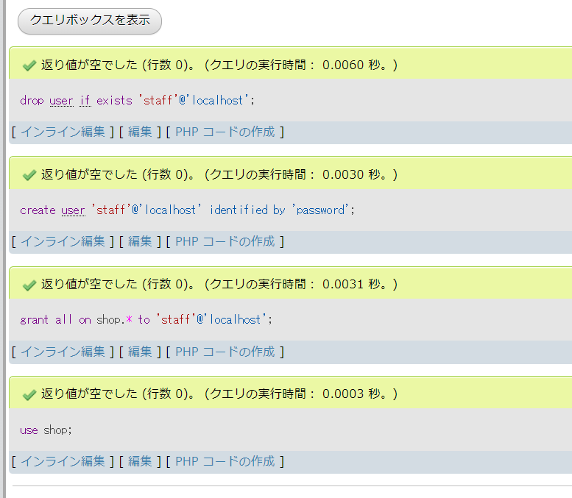
A | BE | C | B | B | B | D | C | D
D | BC | A | D | D |  |  | C | C
 | A | B | C | C |  |  | D
 | D |  |  |  |  |  | F

 |  |  |  | スクリーンスクレイピング
 |  |  |  | パブリックドメインであることを確認すること

